2020_data
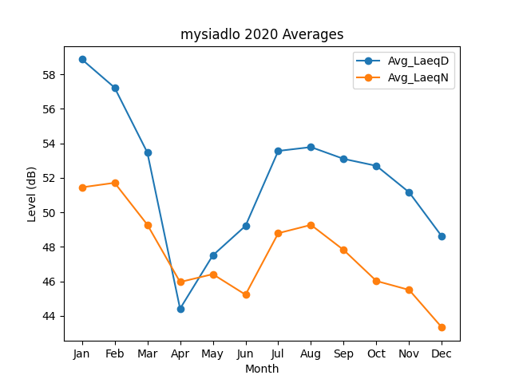
Month | Avg_LaeqD | Avg_LaeqN
1 | 58.865853181 | 51.446845795
2 | 57.227553615 | 51.70922332
3 | 53.464459978 | 49.280949075
4 | 44.409307236 | 45.957059921
5 | 47.500131921 | 46.412163402
6 | 49.214430452 | 45.223364163
7 | 53.55768443 | 48.787664076
8 | 53.779475942 | 49.268311077
9 | 53.095951945 | 47.811262234
10 | 52.692994924 | 46.016338222
11 | 51.156272109 | 45.499863866
12 | 48.598687615 | 43.322288288

